Detalle
El índice de calidad de aire (ICA) sirve para informar de la calidad del aire a la población de una manera clara y sencilla.
El índice de la CAPV está dividido en 5 categorías que clasifican el estado de la calidad del aire en: Muy Buena, Buena, Mejorable, Mala y Muy Mala.
Los criterios utilizados para el cálculo del índice son los siguientes:
- Se establece un ICA por contaminante y por estación, este último definido por el peor de los ICAs de todos los contaminantes.
- Para establecer los rangos de concentraciones se han tenido en cuenta los valores establecidos en el Anexo I del RD 102/2011. |  |  |  |  |  |  |  | Según la Orden TEC/351/2019, de 18 de marzo de 2019, por la que se aprueba el Índice Nacional de Calidad del Aire

Para calcular el ICA diario se utilizan: * Los máximos de las medias diarias: NO2. * Los máximos de las medias móviles octohorarias: CO y O3. * Las medias diarias: SO2, PM10 y PM2,5. | Estado Calidad del aire | NO2 | SO2 | CO | O3 | PM10 | PM2,5 | Estado Calidad de Aire | SO2 | NO2 | O3 | PM10 | PM2,5
Los rangos del ICA diario son: | Muy Buena | 0-50 | 0-50 | 0-5 | 0-60 | 0-25 | 0-16 | Muy Bueno | 0-100 µg/m3 | 0-40 µg/m3 | 0-80 µg/m3 | 0-20 µg/m3 | 0-10 µg/m3
 | Buena | 50-100 | 50-85 | 5-7 | 60-100 | 25-50 | 16-33 | Bueno | 101-200 µg/m3 | 41-100 µg/m3 | 81-120 µg/m3 | 21-35 µg/m3 | 11-20 µg/m3
 | Mejorable | 100-200 | 85-125 | 7-10 | 100-140 | 50-65 | 33-39 | Regular | 201-350 µg/m3 | 101-200 µg/m3 | 121-180 µg/m3 | 36-50 µg/m3 | 21-25 µg/m3
 | Mala | 200-400 | 125-200 | 10-15 | 140-160 | 65-85 | 39-50 | Malo | 351-500 µg/m3 | 201-400 µg/m3 | 181-240 µg/m3 | 51-100 µg/m3 | 26-50 µg/m3
 | Muy mala | >400 | >200 | >15 | >160 | >85 | >50 | Muy Malo | 501-1250 µg/m3 | 401-1000 µg/m3 | 241-600 µg/m3 | 101-1200 µg/m3 | 51-800 µg/m3
El valor diario asignado a cada zona será el peor valor observado de las estaciones de esa zona.
Municipios incluidos en cada zona geográfica
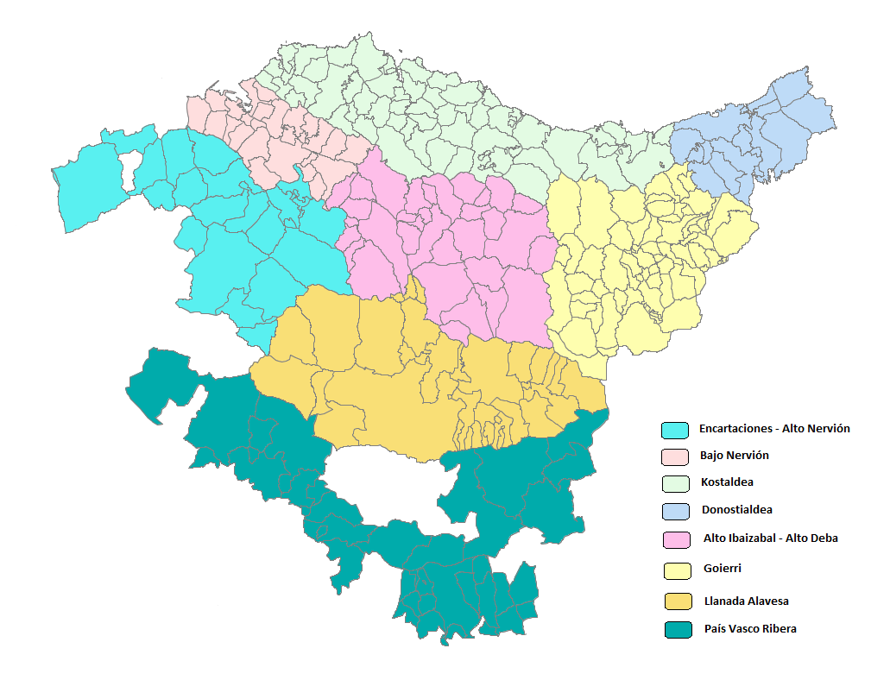
1: Encartaciones - Alto Nervión
Amurrio
Arakaldo
Arcentales
Arrankudiaga
Arrigoriaga
Artziniega
Ayala
Balmaseda
Carranza
Galdames
Gordexola
Güeñes
Lanestosa
Llodio
Okondo
Orduña
Orozko(BI)
Sopuerta
Trucios
Ugao-Miravalles
Zalla
Zeberio

2.Bajo Nervión
Abanto
Alonsotegi
Barakaldo
Basauri
Berango
Bilbao
Derio
Erandio
Etxebarri
Galdakano
Getxo
Larrabetzu
Leioa
Lezama
Loiu
Muskiz
Ortuella
Portugalete
Santurtzi
Sestao
Sondika
Trapagaran
Zamudio
Zaratamo
Zierbena

3.Kostaldea
Aia
Aizarnazabal
Ajangiz
Amoroto
Arratzu
Arrieta
Aulesti
Bakio
Barrika
Bermeo
Berriatua
Busturia
Deba
Ea
Elantxobe
Elgoibar
Ereño
Errigoiti
Etxebarria
Forua
Fruiz
Gamiz-Fika
Gatika
Gautegiz Arteaga
Gernika-Lumo
Getaria
Gizaburuaga
Gorliz
Ibarrangelua
Ispaster
Kortezubi
Laukiz
Lekeitio
Lemoiz
Markina-Xemein
Maruri
Mendaro
Mendata
Mendexa
Meñaka
Morga
Mundaka
Mungia
Munitibar-Arbatzegi Gerrikaitz-
Murueta
Mutriku
Muxika
Nabarniz
Ondarroa
Orio
Plentzia
Sopelana
Sukarrieta
Urduliz
Zarautz
Zestoa
Ziortza bolibar
Zumaia

4.Donostialdea
Andoain
Astigarraga
Donostia
Hernani
Hondarribia
Irún
Lasarte-Oria
Lezo
Oiartzun
Pasaia
Renteria
Urnieta
Usurbil

5.Alto Ibaizabal - Alto Deba
Abadiño
Amorebieta-Etxano
Antzuola
Aramaio
Arantzazu
Areatza
Aretxabaleta
Arrasate
Artea
Atxondo
Bedia
Bergara
Berriz
Dima
Durango
Eibar
Elgeta
Elorrio
Ermua
Eskoriatza
Garay
Igorre
Iurreta
Izutza
Leintz-Gatzaga
Lemoa
Mallabia
Mañaria
Oñati
Soraluze
Zaldibar
Zeanuri

6.Goierri
Abaltzisketa
Aduna
Albiztur
Alegia
Alkiza
Altzaga
Altzo
Amezketa
Anoeta
Arama
Asteasu
Ataun
Azkoitia
Azpeitia
Bailiarrain
Beasain
Beizama
Belauntza
Berastegi
Berrobi
Bidania-Goiatz
Elduain
Errezil
Ezkio-Itsaso
Gabiria
Gaintza
Gaztelu
Hernialde
Ibarra
Idiazabal
Ikastegieta
Irura
Itsasondo
Larraul
Lazkao
Leaburu
Legazpi
Legorreta
Lizartza
Mutiloa
Olaberria
Ordizia
Orendain
Orexa
Ormaiztegi
Segura
Tolosa
Urretxu
Villabona
Zaldibia
Zegama
Zerain
Zizurkil
Zumarraga

7.Llanada Alavesa
Alegría-Dulantzi
Arrazua-ubarrundia
Asparrena
Barundia
Cuartango
ElBurgo
Gasteiz
IruñadeOca
Iruraiz-gauna
Legutiano
Otxandio(BI)
Salvatierra
SanMillan
Ubide(BI)
Urkabustaiz
Zalduondo
Zigoitia
Zuia

8.País Vasco Ribera
Añana
Armiñon
Arraia-Maeztu
BañosdeEbro
Berantevilla
Bernedo
Campezo
Cripan
ElCiego
ElVillar
Labastida
Laguardia
Lanciego
Langrán
Lantarón
LaPuebladeLabarca
Leza
MoredadeAlava
Navaridas
Oyon
Peñacerrada
RiberaAlta
RiberaBaja
Samaniego
Valdegovía
ValledeArana
VillanuevadeAlava
Yecora
Zambrana

